Plan1
FICHA TÉCNICA PJI PJJ 6071 PIJAMA MASC. PEACH SKIN FAMILY XADREZ INF. E JUV.
DESCRIÇÃO: PIJAMA MASC. PEACH SKIN FAMILY XADREZ INF. E JUV.
REFERÊNCIA: PJI PJJ 6071
FORNECEDOR: LUARE'MIO CONFECÇÕES
NOME FANTASIA: CIA DO CORPO
COMPOSIÇÃO: 95 %POLIÉSTER 05% ELASTANO
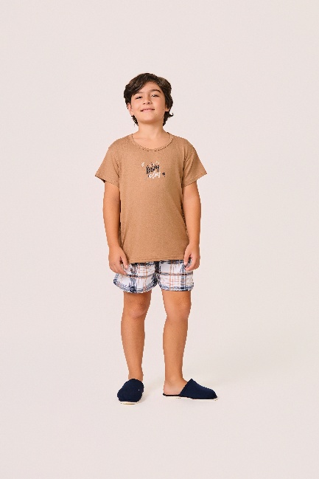
 | BLUSA

TAMANHO | CIRCUNF. TÓRAX | COMPRIMENTO
2 | 65 - 73 | 37 - 45
4 | 69 - 77 | 39 - 47
6 | 73 - 81 | 41 - 49
8 | 79 - 87 | 45 - 53
10 | 83 - 91 | 48 - 56
12 | 89 - 97 | 51 - 59
14 | 93 - 101 | 54 - 62
16 | 97 - 105 | 56 - 64
 | SHORT

TAMANHO | CIRCUNF.CINTURA | CIRCUNF.QUADRIL
2 | 38 - 44 | 71 - 79
4 | 42 - 48 | 75 - 83
6 | 46 - 52 | 79 - 87
8 | 48 - 54 | 83 - 91
10 | 50 - 56 | 86 - 94
12 | 54 - 60 | 90 - 98
14 | 58 - 64 | 93 - 101
16 | 60 - 66 | 97 - 105

